상품제안서
이노젠 LCD 메모패드(8.5인치) | 상품코드: S22554

 |  |  |  |  |  |  | 02-713-8555 | www.synergygift.co.kr
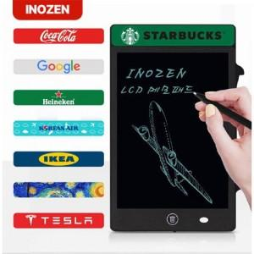 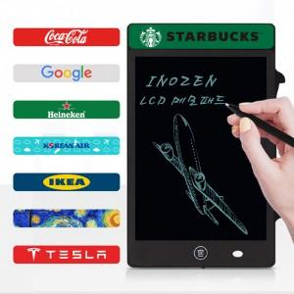

【상세/제작정보】

【인쇄/포장옵션】 | 풀칼라 / 포장지포장

【공급단가】 | 수량 | 50~ | 100~ | 500~ | 1,000~ | 2,000~
*VAT별도 | 단가 | 10,270원 | 9,710원 | 9,240원 | 9,000원 | 8,840원

【상품 URL】 | https://www.synergygift.co.kr:443/src/goods_detail.php?gdno=22554

